Resumen
 | total evaluados | Sobreviven | toman mas de 3 veces y sobrevivieron | responden a las 24hs solo a LIO | % recuerda a las 24 hs | Responde a ambos | Porcentaje de generalizacion | Muertes |  |  |  | N | Muertes antes de la seguna evaluacion | % mortalidad | Generalizacion | % generalizacion
CAF+ARG | 67 | 52 | 47 | 26 | 55% | 2 | 4% | 15 |  |  | Con tratamiento | 181 | 28 | 15% | 9 | 5%
CAF | 60 | 53 | 51 | 26 | 51% | 3 | 6% | 7 |  |  | Sin tratamiento | 80 | 22 | 28% | 6 | 8%
ARG | 61 | 55 | 55 | 27 | 49% | 4 | 7% | 6
SIN CNA | 54 | 38 | 35 | 12 | 34% | 5 | 14% | 16
Sin Olor | 29 | 23 | 23 | 0 | 0% | 1 | 4% | 6
TOTAL | 271 | 221 | 211 | 91 | 43% | 15 | 7% | 50
% Recuerda a las 24 hs
Porcentaje de generalización
 |  |  |  |  |  |  |  |  |  |  | pesos hasta el 25/11
 |  |  |  |  |  |  |  |  |  |  | PESO PROMEDIO | 0.2113
 |  |  |  |  |  |  |  |  |  |  | MIN | 0.09940 |  | Minimo habria de duplicar la dosis para que sea proporcional para un abejorro de peso promedio
 |  |  |  |  |  |  |  |  |  |  | MAX | 0.6786
 |  |  |  |  |  |  |  |  |  |  | media | 0.1948

 |  |  |  |  |  |  |  |  |  |  | peso abejas | 109,42 mg ± 9.46 mg

% Reciben tratamiento en función de humedad

dia |  |  | hora de captura | T° | Humedad | cantidad evaluados | Tomaron al menos 3 veces | % de tratamiento | responde a las 42hs | Generalización
2024-02-19 |  |  | 10:30:00 | 25 | 65 % | 7 | 6 | 86% | 0 | 0
2024-02-20 |  |  | 12 | 28 | 68.00% | 7 | 4 | 57% | 1 | 0
2024-02-27 |  |  | 11:16:00 | 25 | 69.00% | 7 | 5 | 71% | 1 | 1
2024-02-28 |  |  | 10:30:00 | 26 | 83.00% | 7 | 3 | 43% | 2 | 0
2024-03-04 |  |  | 10:15:00 | 18 | 67% | 10 | 9 | 90% | 5 | 1
2024-03-05 |  |  | 11:40:00 | 22 | 59.00% | 7 | 7 | 100% | 0 | 1
2024-03-18 |  |  | 9:40:00 | 25 | 78.00% | 8 | 7 | 88% | 2 | 2
2024-03-19 |  |  | 15:47:00 | 27 | 81.00% | 7 | 0 | 0% | 0 | 0 | lluvia
2024-03-25 |  |  | 8:30:00 | 22 | 59.00% | 12 | 6 | 50% | 3 | 0
2024-04-17 |  |  | 17:00:00 | 23 | 37.00% | 11 | 9 | 82% | 2 | 0

% que recibe tratamiento frente a Hora de captura
% que recibe tratamiento frente a T°
% Reciben tratamiento en función de fecha

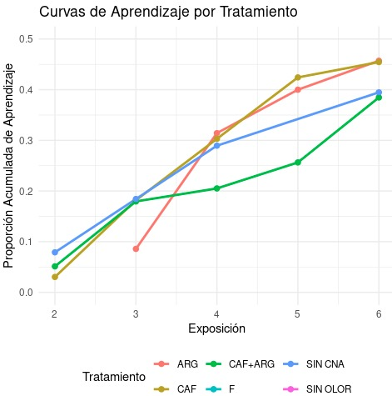
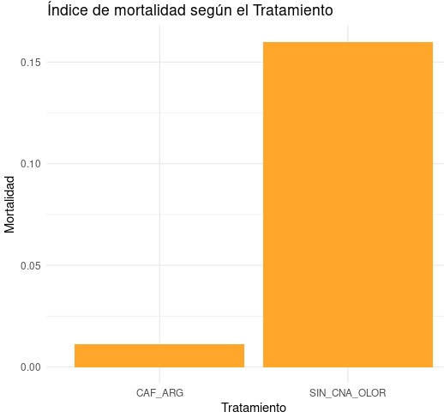

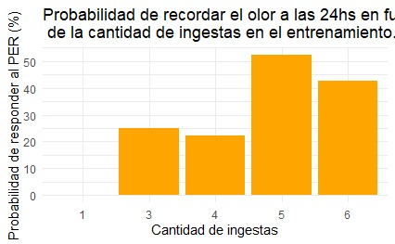
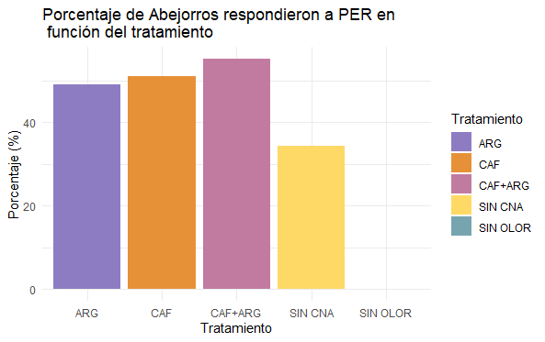
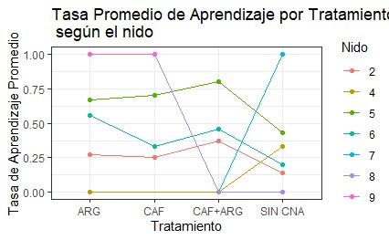

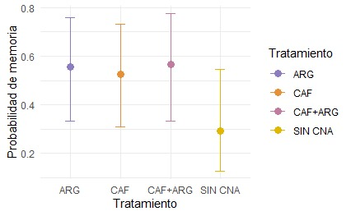

 |  |  | Pesos hasta el 25/11
 |  |  | PESO PROMEDIO | 211.3
 |  |  | MIN | 99.4 |  | Minimo habria de duplicar la dosis para que sea proporcional para un abejorro de peso promedio
 |  |  | MAX | 678.6
 |  |  | media | 194.8

 |  |  | peso abejas | 109,42 mg ± 9.46 mg

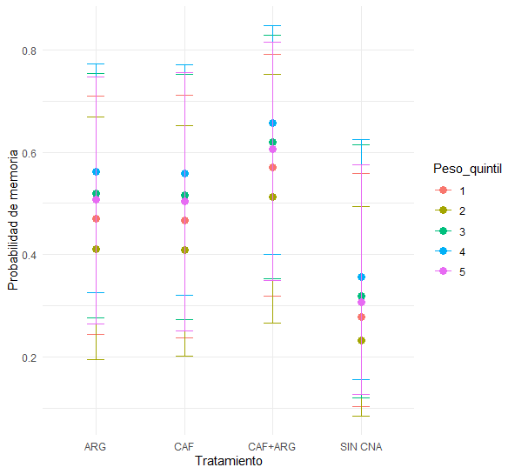

 | ingestas | tratamiento | n |  |  | 1 | 2 | 3 | 4 | 5 | 6
 | 1 | CAF | 1 |  | CAF | 1 | 1 | 1 | 3 | 6 | 41
 | 1 | CAF+ARG | 2 |  | ARG | 0 | 0 | 3 | 3 | 9 | 40
 | 1 | SIN CNA | 3 |  | CAF+ARG | 2 | 3 | 5 | 2 | 5 | 35
 | 2 | CAF | 1 |  | SIN CNA | 3 | 0 | 3 | 2 | 4 | 26
 | 2 | CAF+ARG | 3 |  | SIN OLOR | 0 | 0 | 0 | 1 | 1 | 21
 | 3 | ARG | 3
 | 3 | CAF | 1
 | 3 | CAF+ARG | 5
 | 3 | SIN CNA | 3
 | 4 | ARG | 3
 | 4 | CAF | 3
 | 4 | CAF+ARG | 2
 | 4 | SIN CNA | 2
 | 4 | SIN OLOR | 1
 | 5 | ARG | 9
 | 5 | CAF | 6
 | 5 | CAF+ARG | 5
 | 5 | SIN CNA | 4
 | 5 | SIN OLOR | 1
 | 6 | ARG | 40
 | 6 | CAF | 41
 | 6 | CAF+ARG | 35
 | 6 | SIN CNA | 26
 | 6 | SIN OLOR | 21

Tablas resumen doble dosis
Tratamiento | total evaluados | Sobreviven | toman mas de 3 veces y sobrevivieron | responden a las 24hs solo a LIO | % recuerda a las 24 hs | Responde a ambos | Porcentaje de generalizacion | Muertes | Mortalidad %
CAF+ARG | 17 | 16 | 17 | 11 | 65% | 1 | 6% | 1 | 5.8823529412
CAF | 15 | 15 | 10 | 9 | 90% |  | 0% | 0 | 0
ARG | 17 | 17 | 13 | 4 | 31% | 1 | 8% | 0 | 0
SIN CNA | 10 | 8 | 6 | 1 | 17% |  | 0% | 2 | 20
TOTAL | 59 | 56 | 46 | 25 | 54% | 2 | 4% | 3 | 5.0847457627
% recuerda a las 24 hs frente a Tratamiento
Mortalidad % frente a Tratamiento

